Strona główna
Consortes Sp.J.
Cennik ważny od: 01.02.2023


Każda nowa edycja cennika unieważnia poprzednią.
Consortes zastrzega sobie prawo do zmiany cen bez podania przyczyny.

Instrukcja obsługi
 | Consortes Sp.J.
 | 84-123 Rekowo Górne, ul. Lipowa 17
 | tel. +48 795 575 588, email: zamowienia@cpdp.pl

1. | Uzupełnij warunki handlowe w zakładce "Warunki handlowe"

2. | Zakładka "Cennik"

 | Wciśnij "2" aby rozwinąć wszystkie kolumny lub wiersze w dokumencie.
 | Wciśnij "1" aby ukryć wszystkie kolumny lub wiersze w dokumencie.
 | Wciśnij "+" aby rozwinąć konkretną kategorię.
 | Wciśnij "-" aby ukryć konkretną kategorię.

 | Znaki pionowo po lewej stronie dokumentu oznaczają rozwijanie i zwijanie wierszów.
 | Znaki poziomo nad dokumentem oznaczają rozwijanie i zwijanie kolumn.
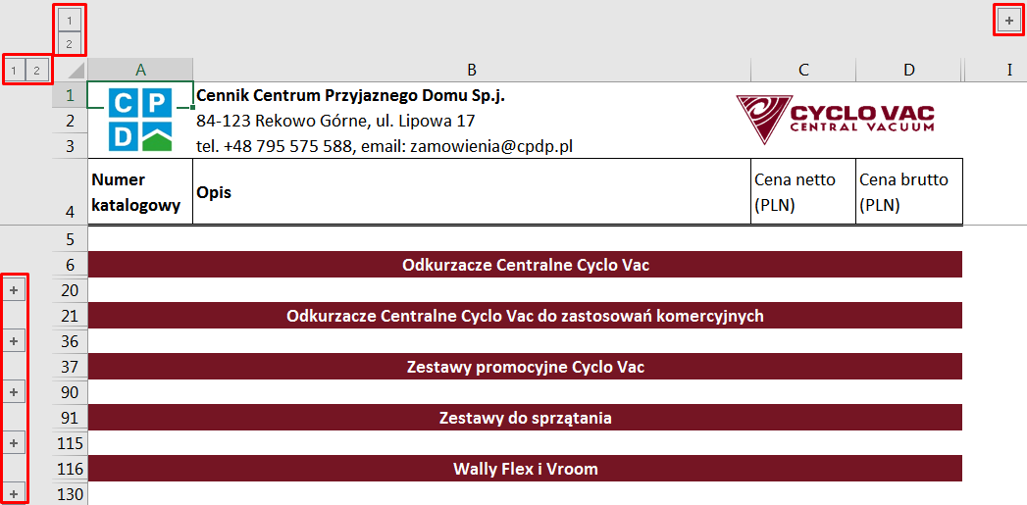

 | Rozwijając kategorię możemy poznać ceny zakupowe (po wykonaniu kroku 1.)
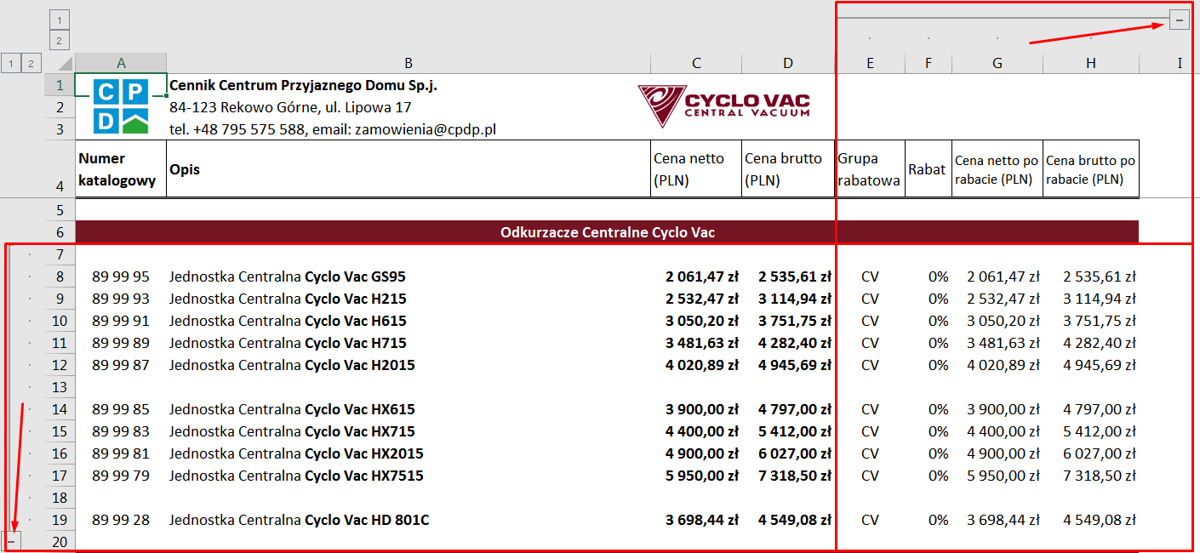

3. | Kalkulator doboru jednostki centralnej

 | Kliknij w komórkę, aby uzyskać dostęp do listy rozwijanej.
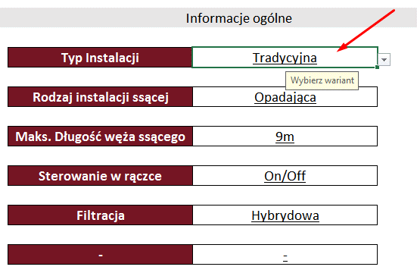

 | Następnie kliknij w miejsce zaznaczone strzałką aby rozwinąć listę i wybierz właściwą pozycję.
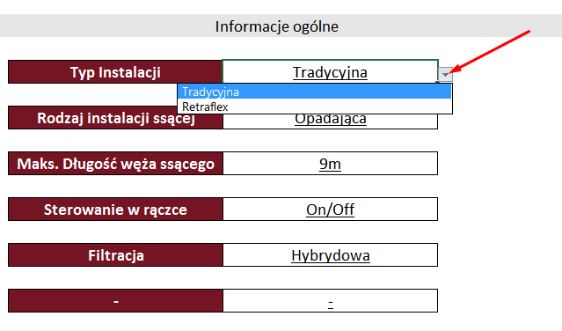

 | Ważne! Przy zmianie typu instalacji należy każdą pozycję zaktualizować z listy rozwijanej.
 | Pominięcie komórki może spowodować brak wyniku.

 | Aby obliczyć długość najdalej oddalonego punktu ssącego w instalacji należy kliknąć w komórkę ilości danego materiału i wprowadzić wartość ręcznie.
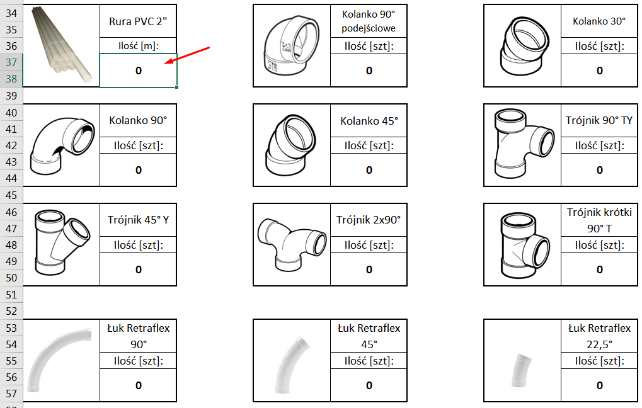

 | Wynik otrzymamy w ostatnim kroku. (przykładowy wynik)

 | W przypadku błędnego wypełnienia fomularza wynik będzie zwracać błąd.
 | Przykładowy błąd:

4. | Kalkulacje

 | Dzięki formularzom "Kalkulacja Standard" oraz "Kalkulacja Retraflex" możemy wykonywać oferty dla klientów.
 | Dla bezpieczeństwa klientów nasz dokument nie wymaga włączenia makr w programie excel.

 | Aby zmienić pozycję w kalkulacji należy przekopiować lub wpisać ręcznie numer katalogowy produktu, ważne aby zachować jego odpowiedni format (XX XX XX).
 | Po wprowadzeniu numeru katalogowego zostaną zaktualizowane wszystkie dane produktu z wyjątkiem kolumny "Ilość", którą trzeba uzupełnić ręcznie.

 | Aby dodać kolejną pozycję w kalkulacji należy wewnątrz odpowiedniej tabeli kliknąć prawym guzikiem myszy na numer wiersza (po lewej stronie) nad którym chcemy dodać nową pozycję oraz wybrać opcję "wstaw".
 | Formuły zostaną automatycznie zaktualizowane dla nowego wiersza. Po wykonaniu tej operacji zobaczymy w komórkach błąd formuły "N/D" do póki nie uzupełnimy numeru katalogowego produktu.
 | Uwaga! Prosimy nie zapomnieć o dodaniu odpowiedniej ilości, gdyż ta komórka nie jest automatycznie uzupełniana.

Kalkulator doboru jc
 | Consortes Sp.J. 84-123 Rekowo Górne, ul. Lipowa 17 tel. +48 795 575 588, email: zamowienia@cpdp.pl

Krok 1 | Informacje ogólne

 |  | Typ Instalacji | Tradycyjna

 |  | Rodzaj instalacji ssącej | Opadająca

 |  | Maks. Długość węża ssącego | 9m

 |  | Sterowanie w rączce | On/Off

 |  | Filtracja | Hybrydowa

 |  | - | -

Krok 2 | Obliczanie odległości do najdalej położonego punktu ssącego (opór przepływu powietrza)

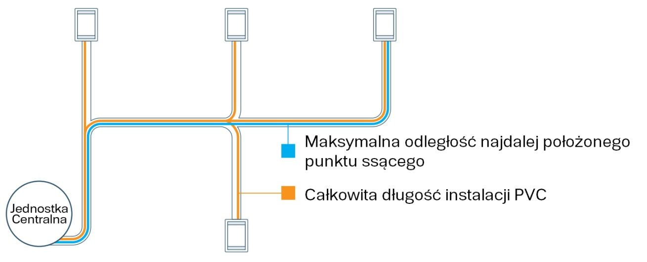

 | Rura PVC 2" |  | Kolanko 90° podejściowe |  | Kolanko 30°

 | Ilość [m]: |  | Ilość [szt]: |  | Ilość [szt]:
 | 0 |  | 0 |  | 0

 | Kolanko 90° |  | Kolanko 45° |  | Trójnik 90° TY

 | Ilość [szt]: |  | Ilość [szt]: |  | Ilość [szt]:
 | 0 |  | 0 |  | 0

 | Trójnik 45° Y |  | Trójnik 2x90° |  | Trójnik krótki 90° T

 | Ilość [szt]: |  | Ilość [szt]: |  | Ilość [szt]:
 | 0 |  | 0 |  | 0

 | Łuk Retraflex 90° |  | Łuk Retraflex 45° |  | Łuk Retraflex 22,5°

 | Ilość [szt]: |  | Ilość [szt]: |  | Ilość [szt]:
 | 0 |  | 0 |  | 0

Odległość wraz z opórem przepływu powietrza [m]: |  |  |  | 0.0
Korekta uwzględniająca kierunek instalacji [m]: |  |  |  | 0.0

Krok 3 | Dobór odkurzacza centralnego

 |  | Wynik | Cyclo Vac GS95

Wyrzut powietrza nie powinien przekraczać 3m!

